F02.CFG-Paths
 |  | VVSS, Info Romana, 2025-2026

F02 - adaugarea unui produs pe comanda in MyDrinkShop

F02. Covered source code |  |  | F02. Control Flow Graph (CFG) | F02. Cyclomatic Complexity (CC)

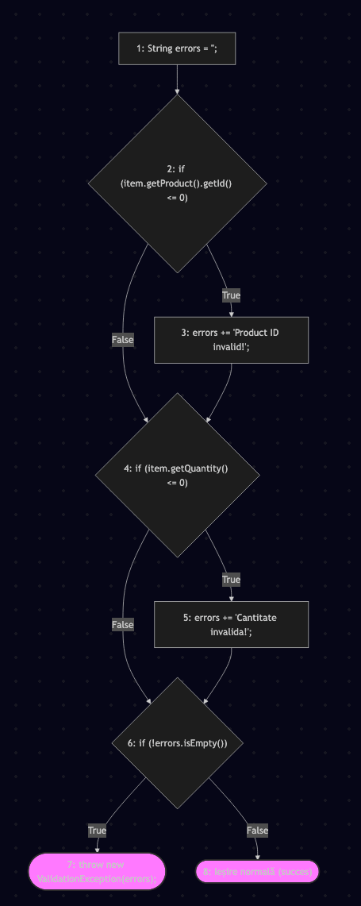
Line No. | Source code |  | Se va insera CFG asociat codului sursa testat (poza, diagrama, etc.). | CC1 = No. of regions = |  | 4
Req02_L10 | String errors = "" |  |  | CC2 = Edges - Nodes + 2 = |  | 4
Req02_L12 | if (item.getProduct().getId() <= 0) |  |  | CC3 = No. of Conditions + 1 = |  | 4
Req02_L13 | errors += "Product ID invalid!\n";
Req02_L15 | if (item.getQuantity() <= 0)
Req02_L16 | errors += "Cantitate invalida!\n"; |  |  | F02. Individual Paths
Req02_L18 | if (!errors.isEmpty())
Req02_L19 | throw new ValidationException(errors);
Req02_L20 | // Iesire normala (metoda se termina)
 |  |  |  | Path No. | Path
 |  |  |  | F02_P01 | 1 - 2(F) - 4(F) - 6(F) - 8
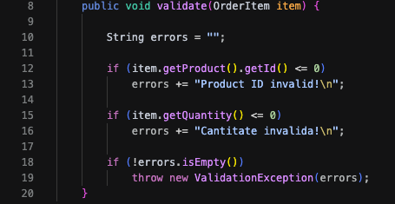
 |  |  |  | F02_P02 | 1 - 2(T) - 3 - 4(F) - 6(T) - 7 - 8
 |  |  |  | F02_P03 | 1 - 2(F) - 4(T) - 5 - 6(T) - 7 - 8
 |  |  |  | F02_P04 | 1 - 2(T) - 3 - 4(T) - t - 6(T) - 7 - 8
 |  |  |  | .. | …
 |  |  |  | ... | …

